tulos
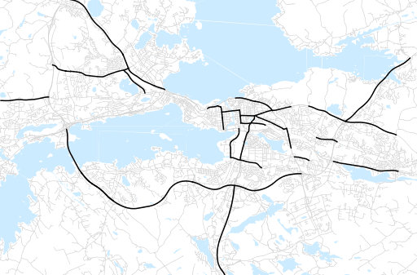
Otsikko | Syksy 2016
Tilasto | liikennesuorite
Laskenta-aineisto | Kuukauden konstruoitu keskivuorokausiliikenne
Laskentajakso | 09.16 - 11.16
Viikonpäivät
Aikaväli
Vertailujakso

 | Syksy 2015 | Kesä 2016 | Syksy 2016 | Muutos ed. vuoteen | Muutos ed. kauteen
Liikennesuorite | 1,806,921 | 1,881,910 | 1,867,116

Määrät kausittain

